Пропозиція_товари
 |  |  |  |  | Додаток №1 до Запиту
Форма цінової пропозиції

(Назва Учасника), надає свою пропозицію щодо участі у закупівлі сертифікатів для видачі після тренінгів з першої допомоги.
Відомості про підприємство |  |  | Повне найменування учасника – суб’єкта господарювання
 |  |  | Ідентифікаційний код за ЄДРПОУ або реєстраційний номер облікової картки платника податків
 |  |  | Реквізити (адреса - юридична та фактична, телефон, факс, телефон для контактів, e-mail, розрахунковий рахунок)
Відомості про особу (осіб), які уповноважені представляти інтереси Учасника |  |  | (Прізвище, ім’я, по батькові, посада, контактний телефон).

№ п/п |  | Технічні характеристики та опис |  | Кількість, шт. |  | Ціна, за одиницю, (з урахуванням всіх податків і зборів) * | Вартість, грн., (з урахуванням всіх податків і зборів) *

 | Найменування
 |  | Запит** | Пропозиція ( вказати "Відповідає запиту" або параметри та характеристики продукції у разі відмінності від запиту)
1 | 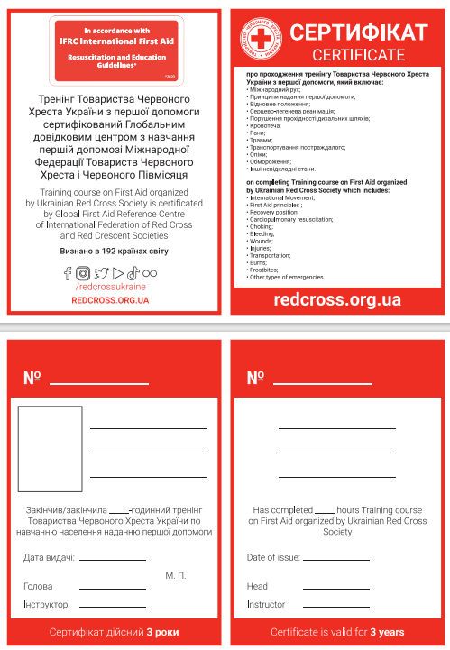 Сертифікат А5 | Формат в розвороті: А5; Обрізний формат: А6; Матеріал: Папір крейдований 350 г/м2; Друк: 4+4; Покриття: захисний лак; Нумерація: D00001-D35000(чорним кольором); Післядрукарська обробка: 1 біг, 1 фальц * Продукція має відповідати візуальним стандартам ТЧХУ вказаним в Додатку №2. ** Макет надається замовником переможцю конкурсу під час підписання Договору. |  | 35000 |  |  | 0.00
Всього вартість пропозиції, грн* |  |  |  |  |  | 0.00
* Товариство Червоного Хреста України є громадською неприбутковою організацією і просить надати максимальні знижки на товар, вказаний у ціновій пропозиції.
** Закупівля відбувається одним лотом.
Умови оплати___________________________________________________ % передплати /післяплати
Термін поставки товару_________________________________________календарних днів
Примітка: вартість одиниці продукції та загальну вартість пропозиції потрібно заповнювати у гривнях, зазначаючи цифрове значення, яке має не більше двох знаків після коми.
Ми погоджуємось, що всі витрати, пов’язані з пакуванням, доставкою товару, завантажувально-розвантажувальними роботами, здійснюються за рахунок Постачальника за наданою адресою.
Ми погоджуємося та ознайомлені з умовами типового Договору ТЧХУ (Додаток №3 до Запиту).
Ми погоджуємося з умовами, що Замовник має право розділити дану закупівлю між декількома постачальниками за умови наявності більш вигідних умов на різні позиції.
Ми погоджуємося з умовами, що Ви можете відхилити нашу чи всі надані пропозиції, та розуміємо, що Ви не обмежені у прийнятті будь-якої іншої пропозиції з більш вигідними для Вас умовами.
Ми погоджуємось зафіксувати цінову пропозицію протягом 90 календарних днів з моменту подачі
Подаючи свою пропозицію ми підтверджуємо повну комплектацію та відповідність умовам зазначеним в Запиті.
Учасники повинні надсилати цінові пропозиції з підписом і печаткою (за наявності)

 |  | Керівник організації/ФОП:____________________________ ( ____________________)
 |  | МП підпис ПІБ

